Hoja1
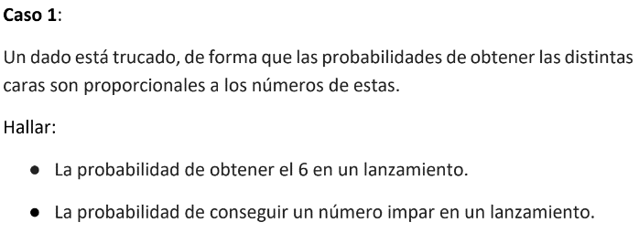

a) | p(1) + p(2) + p(3) + p(4) + p(5) + p(6) = 1
 | 21 p = 1
 | p=(1/21)

 | p(6) = p * 6 = (1/21) * 6 = 6/21 = |  |  | 0.28571428571

La probabilidad es de |  | 29%

b) | p(1) + p(3) + p(5) = 9 * p = 9 * (1/21) = 9/21 = |  |  |  | 0.42857142857

La probabilidad es de |  | 43%

Dado 1 | Dado 2
1 | 6 | 7
2 | 5 | 7
3 | 4 | 7
4 | 3 | 7
5 | 2 | 7
6 | 1 | 7

Cantidad de combinaciones |  | 6^2 = 36
Combinaciones posibles que cumplen |  |  | 6
a) La probabilidad es de p(7) = 6/36 |  |  | 17%

De las 36 opciones, la mitad son par, osea 18
b) La probabilidad es de p(mitad es par) = 18/36 |  |  |  | 50%

Dado 1 |  | 6 | = | 7
1 |  | 5 | = | 6 | multiplo
 |  | 4 | = | 5
 |  | 3 | = | 4
 |  | 2 | = | 3 | multiplo
 |  | 1 | = | 2
 |  | 6 | = | 8
2 |  | 5 | = | 7
 |  | 4 | = | 6 | multiplo
 |  | 3 | = | 5
 |  | 2 | = | 4
 |  | 1 | = | 3 | multiplo
 |  | 6 | = | 9 | multiplo
3 |  | 5 | = | 8
 |  | 4 | = | 7
 |  | 3 | = | 6 | multiplo
 |  | 2 | = | 5
 |  | 1 | = | 4
 |  | 6 | = | 10
4 |  | 5 | = | 9 | multiplo
 |  | 4 | = | 8
 |  | 3 | = | 7
 |  | 2 | = | 6 | multiplo
 |  | 1 | = | 5
 |  | 6 | = | 11
5 |  | 5 | = | 10
 |  | 4 | = | 9 | multiplo
 |  | 3 | = | 8
 |  | 2 | = | 7
 |  | 1 | = | 6 | multiplo
 |  | 6 | = | 12 | multiplo
6 |  | 5 | = | 11
 |  | 4 | = | 10
 |  | 3 | = | 9 | multiplo
 |  | 2 | = | 8
 |  | 1 | = | 7
c La probabilidad es de p(multiplo de 3) = 12/36 |  |  |  | 33%

Moneda 1 | Moneda 2 | Moneda 3
cara | cara | cara
cruz | cruz | cruz

 |  |  | cara
 |  | cara | cruz | cumple
 | cara |  | cara | cumple
 |  | cruz | cuz
Moneda |  |  | cara | cumple
 |  | cara | cruz
 | curz |  | cara
 |  | cruz | cuz

c) La probabilidad es de p(cara,cara,cruz) = 3/8 |  |  |  | 38%

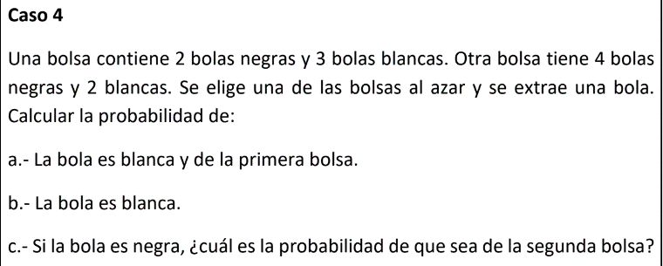

Bolsa 1 |  | Bolsa2
2 bolas negras |  | 4 bolas negras
3 bolas blancas |  | 2 bolas blancas

 | blanca = 3/5 |  | 1/2 * 3/5 = 3/10
Bolsa 1 = 1/2
 | negra = 2/5 |  | 1/2 * 2/5 = 2/10

 | blanca = 2/6 |  | 1/2 * 2/6 = 2/12
Bolsa 2 = 1/2
 | negra = 4/6 |  | 1/2 * 4/6 = 4/12

a) La probabilidad es de p(blanca, primera bosla) = 3/10 |  |  |  | 30%

b) La probabilidad es de p(blanca) = 3/10 + 2/12 = |  |  |  | 47%

b) La probabilidad es de p(negra,segunda bolsa) = 4/12 = |  |  |  | 63%

Porbabilida que sea negra = 2/10 + 4/12 = |  |  | 0.53333333333
probabildiad que salga que sea negra de la segunda bolsa |  |  |  | 4/12 = | 0.33333333333

